1,1

1.1 Establecer las guías para el análisis de decisiones

 | a. Toda organización requiere de mecanismos de control sistematizados
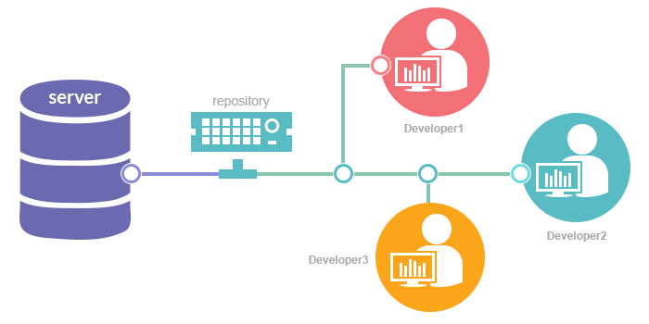

 | b. Toda organización busca reducir gastos y maximizar ganancias



 | c. Toda organización debe medir el impacto de los medios que hacen que sus objetivos se realicen


 | d. En todos los acuerdos existe derechos y deberes

1.2
1.2 Impacto sobre las prioridades

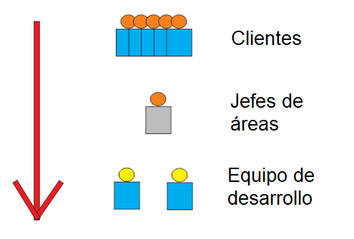
 | Los clientes son los que mueven cualquier negocio por lo tanto es la parte más importante y se debe asegurar su software con nuevas tecnologías

 | Los Jefes de áreas son quienes marcan la otra linea importante, ya que ellos aperturan cada proyecto con el cliente y se encargan del coste

 | Por último tenemos al equipo de desarrollo, quienes son los encargados de brindar el producto final para su entrega y requiere una seguridad y control sobre el software

1.3
1.3 Siempre se buscaran los pro y contras de cualquier solución en base a experiencias y documentación de varias personas

Soluciones Alternativas
 | Ventajas | Desventajas


LocalHost | Curva de aprendizaje bajo | No tiene herramientas de integración
 | Es económico, solo requiere servidor | Se pierde tiempo al compartir código
 |  | Es vulnerable a manipulación externa
 |  | El código es sensible al estado del hardware



 | Presenta herramientas de integración | Curva de aprendizaje alto
Git + GitHub | Agiliza el desarrollo de software | Tiene un coste mensual
 | Permite un control ver versiones
 | Repositorio en nube
 | No depende del hardware
 | Es seguro
 | El código siempre estará disponible

1.4
Test | Pruebas


 |  | tales como:
 |  | Funcionalidad
 |  | Estrés

Simulacion
 | Siempre se requerira que se simule como funcionaria una solución para detectar los posibles alcances de estes.



Costos | Los costes son el mantenimiento por un año

 | LocalHost |  | S/500.00
 |  |  | Incidencias 20% | Puede variar una vez implementado
 |  |  |  | Depende de la ética y control del trabajador
 |  |  | Tiempo de retorno | 3 meses
 |  |  |  | S/5.56 | por día
 |  |  | Costo extra | 0 soles | Depende de un daño externo al hardware

 | Git + GitHub |  | $252.00
 |  |  | Incidencias 5% | Conflictos de integración
 |  |  | Tiempo de retorno | 6 meses
 |  |  |  | $1.40 | por día

